Desafios individuais
Desafio 01: Criar um programa para apuração de votos, que solicite o nome da Cidade, o total de candidatos e em seguida os nomes e total de votos de cada candidato. O programa deverá informar a porcentagem de votos de cada candidato, o total de votos brancos e nulos, se a eleição é válida ou inválida (possui mais votos válidos do que nulos, em tempo: votos brancos são válidos), se for válida, qual o candidato vencedor ou se haverá segundo turno e informar os dois mais votados. Lembrando que só há segundo turno caso o primeiro colocado não obtenha 50% + 1 dos votos válidos em cidades com mais de 200 mil eleitores.
Desafio02:
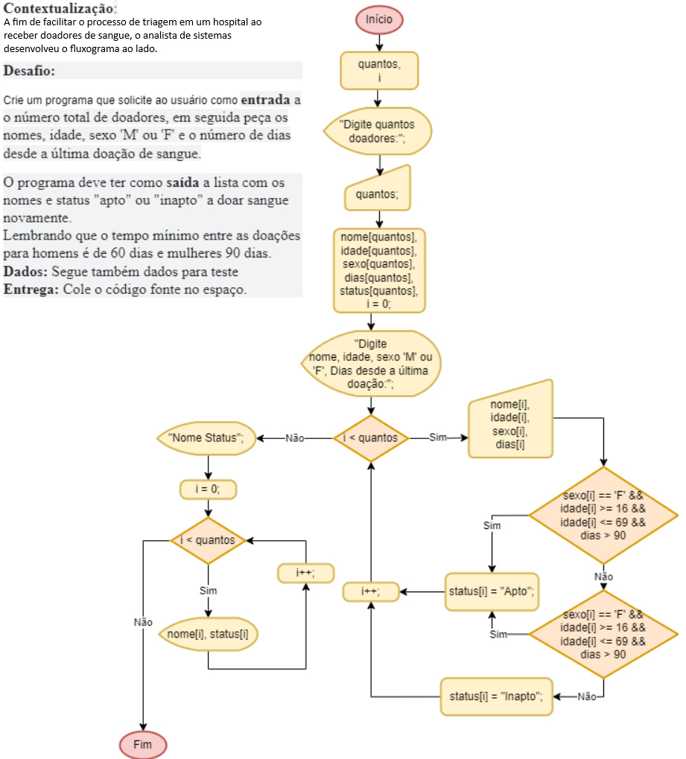

Desafio03
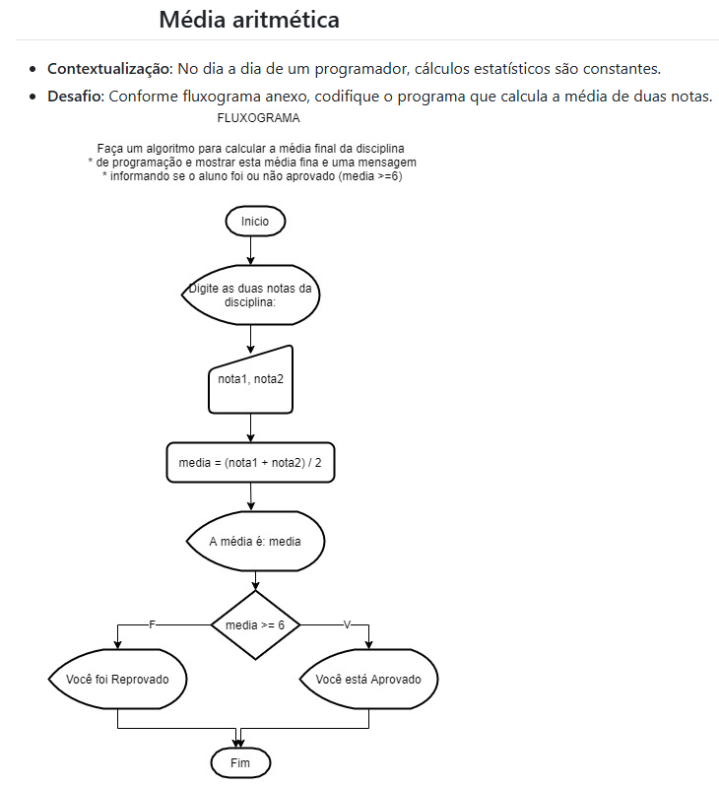

Desafio 04
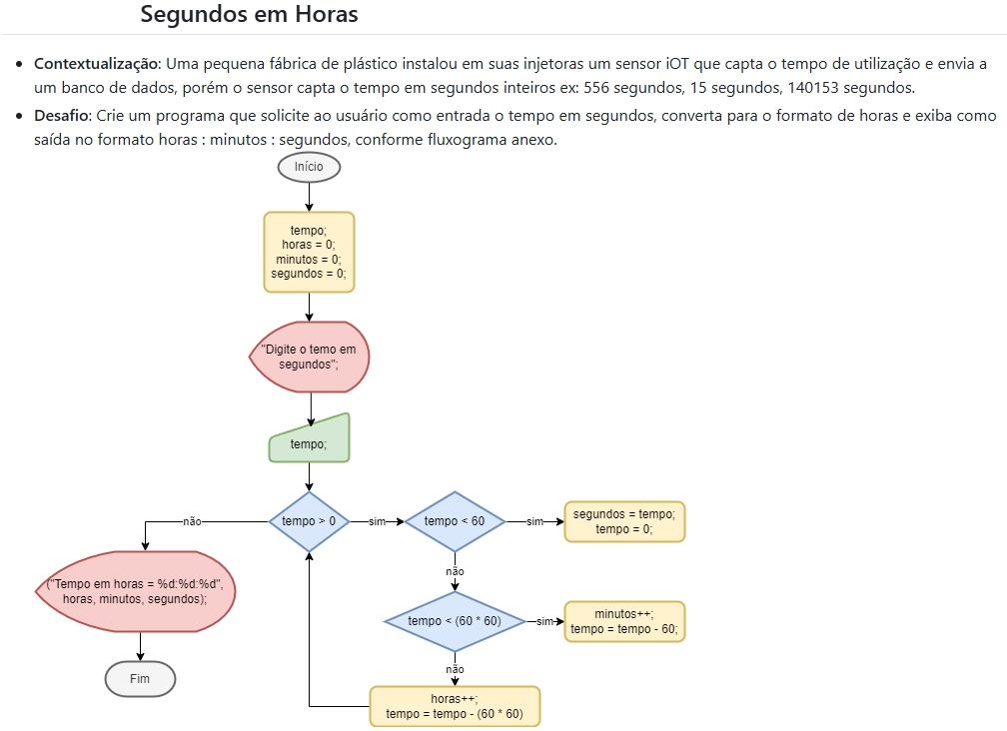

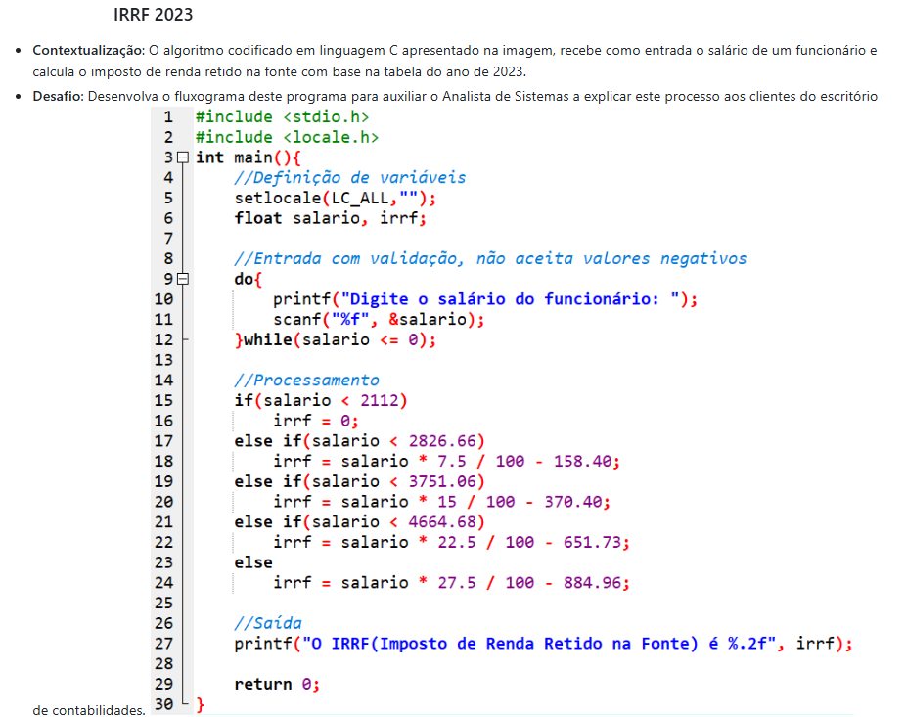
Desafio05

Desafios arquivos
